Deckblatt
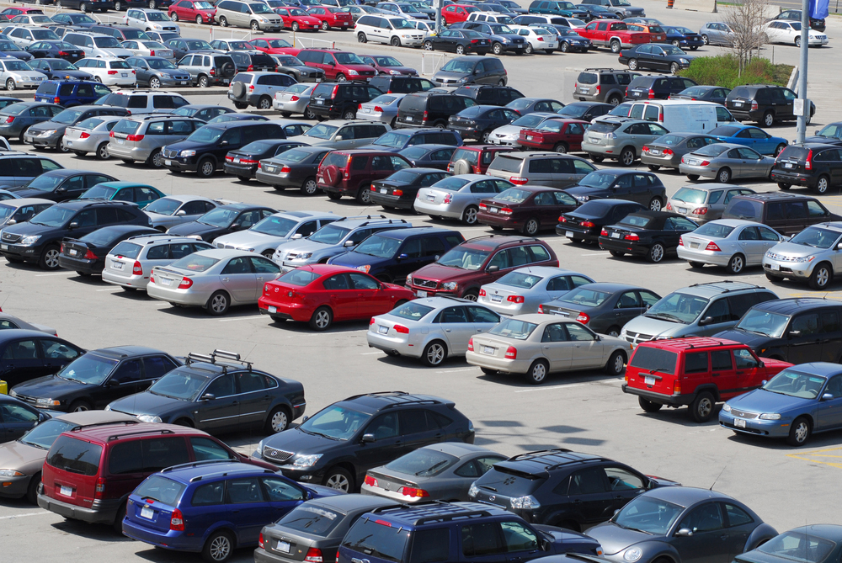


Fahrzeugzulassungen (FZ)
Bestand an Kraftfahrzeugen und Kraftfahr-
zeuganhängern nach Gemeinden
1. Januar 2021

FZ 3

